المؤشرات الكلية

سوق العراق للاوراق المالية
جلسة الاثنين 2025/11/3 |  |  |  | تقرير أسعار الأسهم المتداولة واخبار الشركات
الجلسة (197)

الاسهم المتداولة المدرجة و OTC |  |  | 345,845,930 |  |  | قيمة الأسهم المتداولة المدرجة و OTC |  | 932,115,517 |  |  | صفقات الشركات المدرجة وOTC | 975
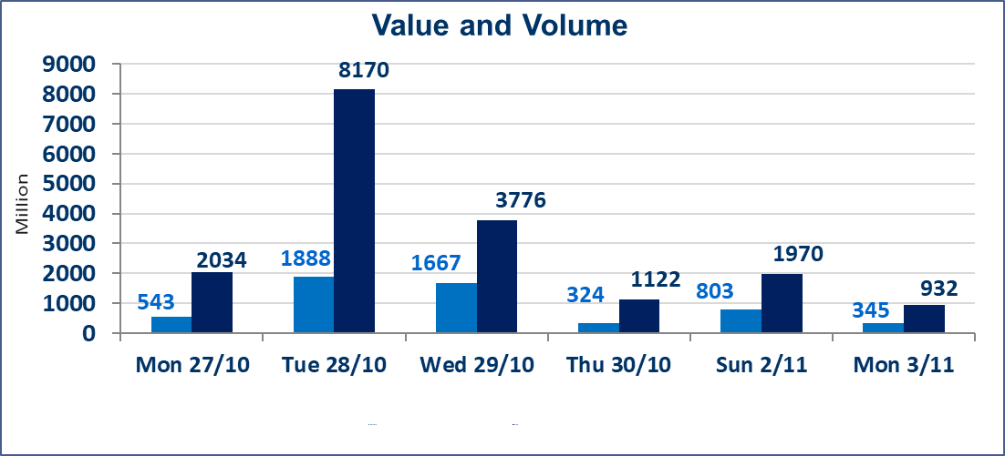
المؤشر60 ISX اليوم | 957.60 |  | نقطة |  |  | المؤشر15 ISX اليوم | 1170.74 | نقطة
المؤشر 60 ISX السابق | 945.53 |  | نقطة |  |  | المؤشر 15 ISX السابق | 1149.36 | نقطة
نسبة التغير | 1.28 |  | % |  |  | نسبة التغير | 1.86 | %
عدد النقاط | 12.07 |  | نقطة |  |  | عدد النقاط | 21.38 | نقطة

الشركات المدرجة | 104 | OTC | 11 | 115 |  | الشركات غير المتداولة المدرجة | 44 | OTC | 9 | 53
الشركات المتداولة | 48 | OTC | 1 | 49 |  | الشركات المرتفعة |  |  | 15
شركات الهيئة العامة |  |  |  | 2 |  | الشركات المنخفضة |  |  | 11
الموقوفة بقرار من هيأة الأوراق المالية |  |  |  | 10
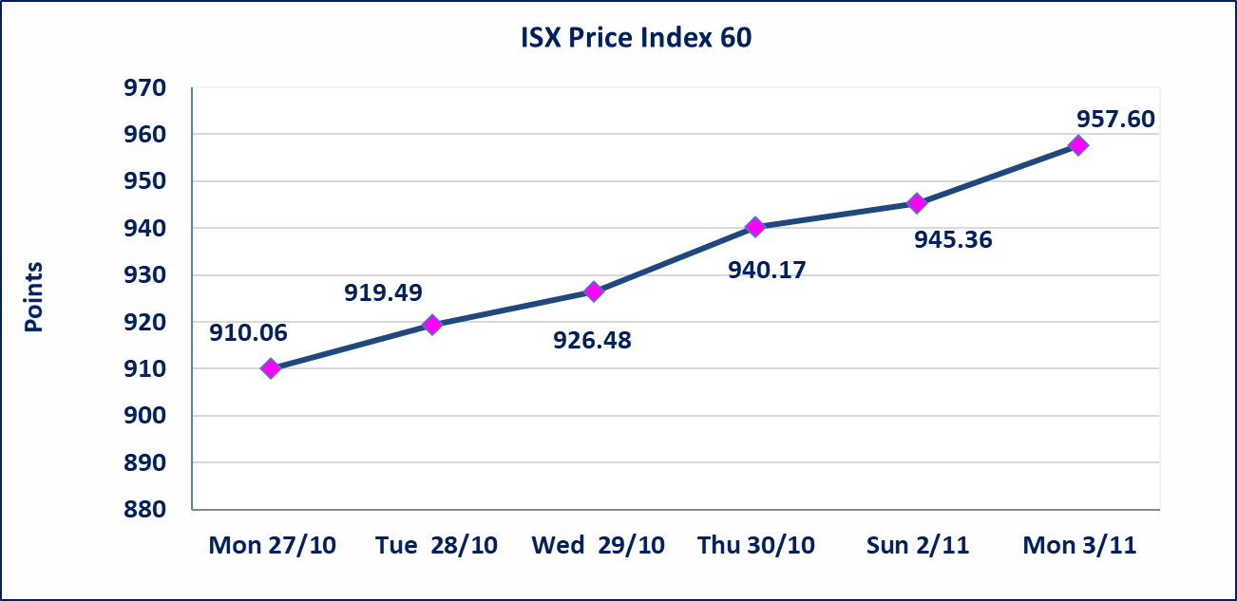
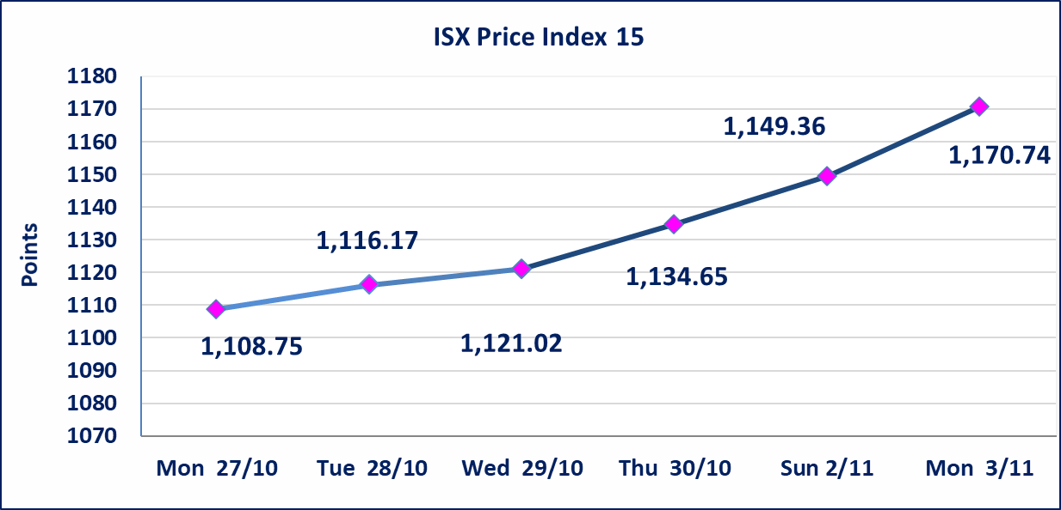

الحد الأعلى والادنى للتغير في السعر | نسبة التغير في المنصة النظامية (15%)، نسبة التغير في المنصة الثانية (20%)، نسبة التغير في المنصة الثالثة (5%) إرتفاعاً وإنخفاضاً من سعر الاغلاق السابق.
Web site : www.isx-iq.net E-mail : info-isx@isx-iq.net |  |  |  |  | 07834000034 - 07711211522 : ص . ب :3607 العلوية الهاتف |  |  |  |  |  | بغداد /الكرادة/ قرب المسرح الوطني /مجاور مصرف الخليج التجاري

نسبة التغير
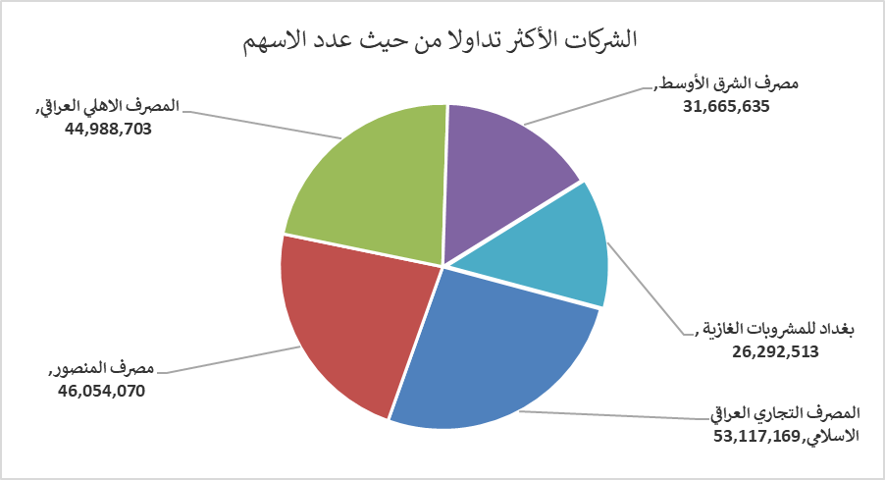
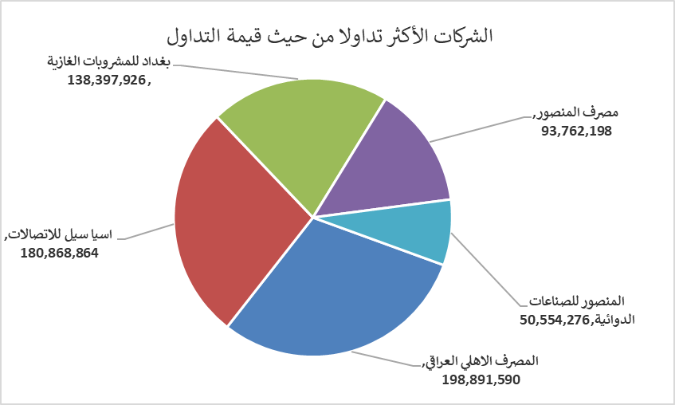
الشركات الأكثر ارتفاعاً وانخفاضاً

نسبة التغير لاسعار الاغلاق الاكثر ارتفاعاً |  |  |  | نسبة التغير لاسعار الاغلاق الاكثر انخفاضاً
اسم الشركة | اغلاق | التغير(%) | الاسهم المتداولة | اسم الشركة | اغلاق | التغير (%) | الاسهم المتداولة
العراقية لصناعات الكارتون | 1.350 | 12.50 | 539,096 | بابل للإنتاج الحيواني والنباتي | 4.250 | -15.00 | 55,000
مصرف اشور الدولي | 0.260 | 8.33 | 15,451,275 | مصرف الانصاري | 0.420 | -14.29 | 1,000,000
مصرف ايلاف الاسلامي | 0.320 | 6.67 | 600,000 | العراقية لتصنيع التمور | 2.700 | -9.09 | 416,914
بغداد للمشروبات الغازية | 5.350 | 4.90 | 26,292,513 | المعمورة العقارية | 3.170 | -2.46 | 1,990,100
الصناعات الالكترونية | 1.590 | 4.61 | 6,188,426 | الفلوجة لانتاج المواد الانشائية | 3.300 | -2.08 | 13,541,334

الشركات الاكثر نشاطا حسب الاسهم المتداولة (حجم التداول) |  |  |  | الشركات الاكثر نشاطا حسب القيمة المتداولة
اسم الشركة | اغلاق | التغير(%) | الاسهم المتداولة | اسم الشركة | اغلاق | التغير (%) | القيمة المتداولة
المصرف التجاري العراقي الاسلامي | 0.710 | 0.00 | 53,117,169 | المصرف الاهلي العراقي | 4.450 | 3.97 | 198,891,590
مصرف المنصور | 2.040 | 1.49 | 46,054,070 | اسيا سيل للاتصالات | 12.900 | 2.38 | 180,868,864
المصرف الاهلي العراقي | 4.450 | 3.97 | 44,988,703 | بغداد للمشروبات الغازية | 5.350 | 4.90 | 138,397,926
مصرف الشرق الأوسط | 0.060 | 0.00 | 31,665,635 | مصرف المنصور | 2.040 | 1.49 | 93,762,198
بغداد للمشروبات الغازية | 5.350 | 4.90 | 26,292,513 | المنصور للصناعات الدوائية | 2.430 | 0.41 | 50,554,276

